Sheet2
12 | 2 | 抗暴率 | defend_crit | 2 | 暂时不用
14 | 2 | 暴击免伤 | defend_crit_hurt | 12 | 暂时不用
17 | 2 | 穿刺率 | pierce | 10 | 暂时不用

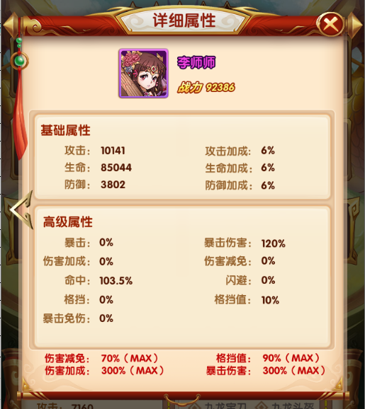

24 | 2 | 普通技能伤害加成 |  | 24
25 | 2 | 普通技能伤害减免 |  | 25
26 | 2 | 怒气技能伤害加成 |  | 26
27 | 2 | 怒气技能伤害减免 |  | 27

